画面一覧・遷移図
画面設計書 |  | 画面一覧

 | 画面一覧

 | 画面分類 | 画面番号 | 画面名 |  | 機能概要
 | A | A-1 | ログイン |  | システムへのログインを行う
 | ログイン
 | B | B-1 | 作業一覧 |  | 作業の一覧を表示する
 | 作業一覧 |  | (ホーム画面)
 |  | B-2 | 検索結果 |  | 作業を検索した結果を一覧表示する

 | C | C-1 | 作業登録 |  | 新規作業を登録する
 | 作業登録
 | D | D-1 | 作業更新 |  | 既存作業を更新する
 | 作業更新
 | E | E-1 | 削除確認 |  | 既存作業の削除確認を表示し、削除する
 | 作業削除
 | Z | Z-1 | ヘッダーメニュー |  | 各画面共通のヘッダーメニュー
 | 共通
 |  | Z-2 | エラー |  | エラー・例外発生時に表示する

画面設計書 |  | 画面遷移図

C-1 作業登録
A-1 ログイン
B-1 作業一覧

B-2 検索結果
D-1 作業更新

E-1 作業削除

Z-2 エラー

 |  |  |  | ※各画面でエラー発生時に遷移 |  | ※ | A-1以外の各画面共通
 |  |  |  |  |  |  | ログアウト後はA-1 ログインへ遷移

画面設計書_A-1
画面設計書 |  |  | 画面イメージ |  |  |  |  |  |  |  | A-1
 |  |  |  |  |  |  |  |  |  |  | ログイン

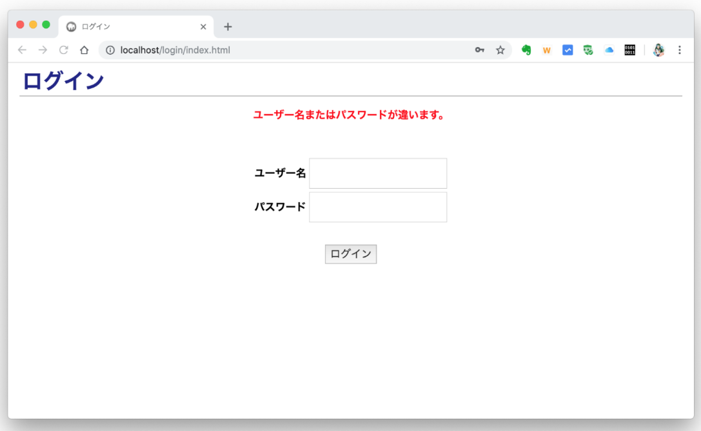

 | 画面表示
 | 分類 |  |  | 項目 |  | 種類 |  |  |  | 機能
 |  |  |  |  |  | 入力 | 表示 | 非表示 | ボタン

 | 入力フォーム |  |  | エラーメッセージ |  |  | ◯ |  |  | 認証失敗時のエラーメッセージを表示
 |  |  |  | ユーザー名 |  | ◯ |  |  |  | テキスト入力
 |  |  |  | パスワード |  | ◯ |  |  |  | パスワード入力
 |  |  |  | ログインボタン |  |  |  |  | ◯ | ログイン処理を行い、B-1 作業一覧へ遷移

 | 入力チェック
 | タイミング |  |  |  | 項目 |  |  |  | チェック内容
 | ログインボタン押下時 |  |  |  | ユーザー名・ |  |  |  | ユーザー名・パスワードを元に認証を行う
 |  |  |  |  | パスワード |  |  |  | 削除済みユーザーは認証不可とする

 | 備考
 | ※ | 未ログインの場合はログイン画面を表示する

画面設計書_B-1
画面設計書 |  | 画面イメージ |  |  |  |  |  |  | B-1
 |  |  |  |  |  |  |  |  | 作業一覧

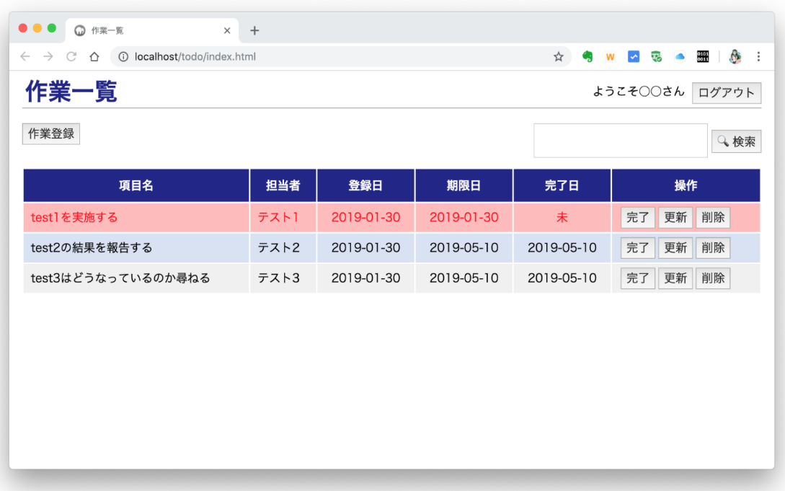

 | 画面表示
 | 分類 |  | 項目 | 種類 |  |  |  | 機能
 |  |  |  | 入力 | 表示 | 非表示 | ボタン

 | 作業登録 |  | 作業登録ボタン |  |  |  | ◯ | C-1 作業登録へ遷移
 | 検索フォーム |  | 検索窓 | ◯ |  |  |  | テキスト入力
 |  |  | 検索ボタン |  |  |  | ◯ | 入力されたキーワードを元に作業を検索し、B-2 検索結果に表示
 |  |  |  |  |  |  |  | 以下いずれかの項目にキーワードを含む(部分一致)作業を検索対象とする
 |  |  |  |  |  |  |  | 項目名、担当者姓、担当者名
 | 一覧 |  | (一覧表示共通) |  |  |  |  | 未削除の作業を一覧表示
 |  |  |  |  |  |  |  | 期限日の昇順で表示
 |  |  |  |  |  |  |  | 1行ごとに行の背景色を変える
 |  |  |  |  |  |  |  | 完了している作業は打ち消し線を入れる
 |  |  |  |  |  |  |  | 未完了の期限日を過ぎている作業の背景色・及び文字色を赤で表示
 |  |  | 項目名 |  | ◯ |  |  | 項目名を表示
 |  |  | 担当者 |  | ◯ |  |  | 担当者ユーザーの姓名を表示
 |  |  | 登録日 |  | ◯ |  |  | 登録日を yyyy/MM/dd 形式で表示
 |  |  | 期限日 |  | ◯ |  |  | 期限日を yyyy/MM/dd 形式で表示
 |  |  | 完了日 |  | ◯ |  |  | 完了日を yyyy/MM/dd 形式で表示
 |  |  | 完了ボタン |  |  |  | ◯ | 該当行の作業を完了にし、作業一覧を再表示
 |  |  | 更新ボタン |  |  |  | ◯ | D-1 作業更新へ遷移し、該当行の作業を表示
 |  |  | 削除ボタン |  |  |  | ◯ | E-1 削除確認へ遷移し、該当行の作業を表示

画面設計書_B-2
画面設計書 |  |  | 画面イメージ |  |  |  |  |  |  | B-2
 |  |  |  |  |  |  |  |  |  | 検索結果

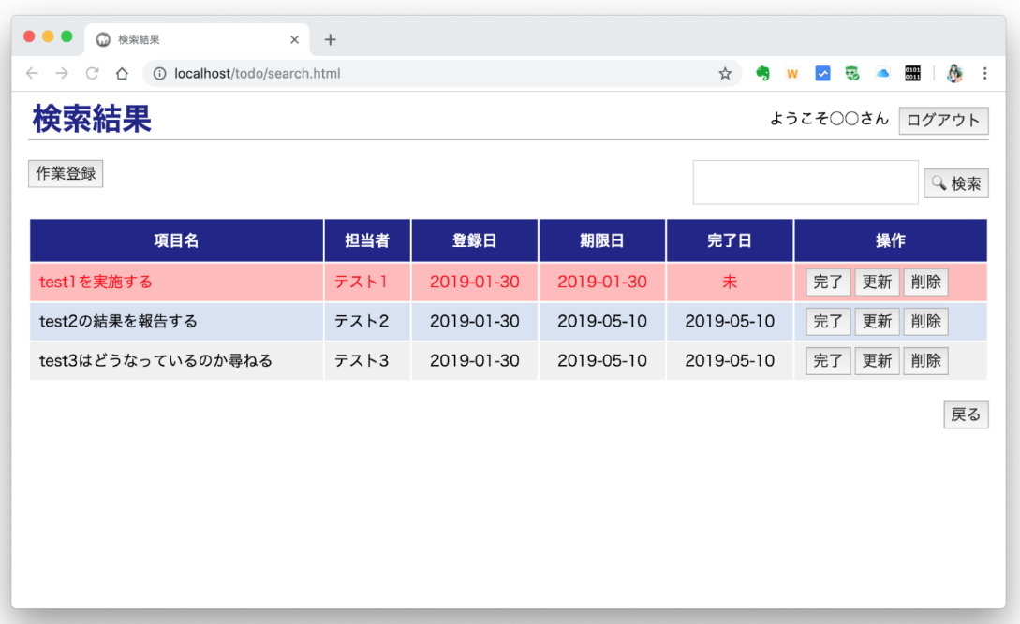

 | 画面表示
 | 分類 |  |  | 項目 | 種類 |  |  |  | 機能
 |  |  |  |  | 入力 | 表示 | 非表示 | ボタン

 | 戻る |  |  | 戻るボタン |  |  |  | ◯ | B-1 作業一覧へ遷移

 | 備考
 | ※ | B-1 作業一覧と共通の項目は同じ仕様

画面設計書_C-1
画面設計書 |  | 画面イメージ |  |  |  |  |  |  |  | C-1
 |  |  |  |  |  |  |  |  |  | 作業登録
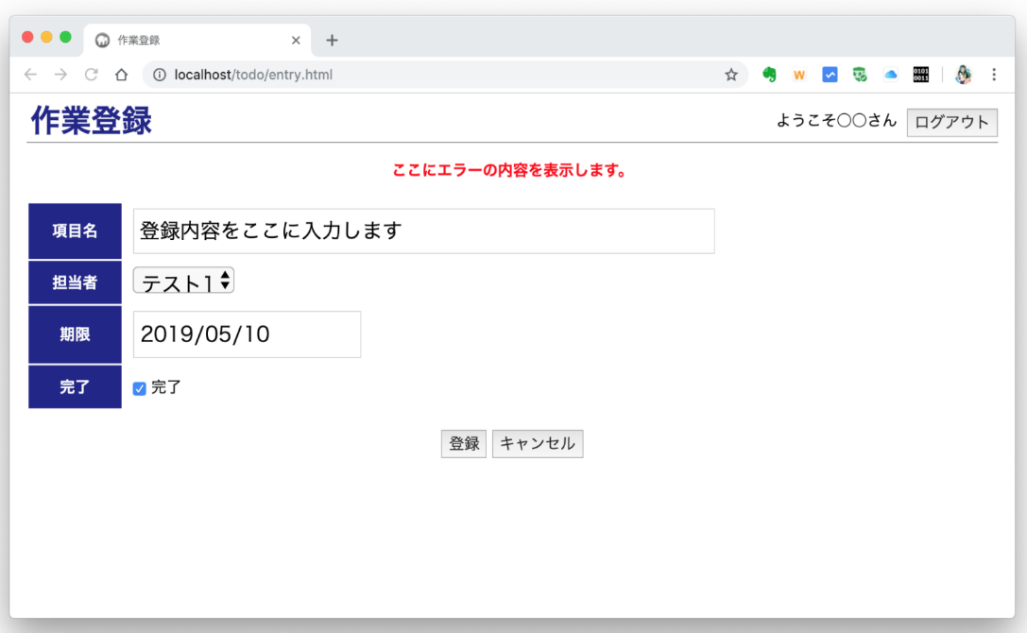

 | 画面表示
 | 分類 |  | 項目 |  | 種類 |  |  |  | 機能
 |  |  |  |  | 入力 | 表示 | 非表示 | ボタン

 | 入力フォーム |  | エラーメッセージ |  |  | ◯ |  |  | 入力チェックのエラーメッセージを全て表示
 |  |  | 項目名 |  | ◯ |  |  |  | テキスト入力
 |  |  | 担当者 |  | ◯ |  |  |  | ドロップダウン
 |  |  |  |  |  |  |  |  | 削除済みではないユーザーの姓名を表示(id順)
 |  |  | 期限 |  | ◯ |  |  |  | 日付入力
 |  |  | 完了 |  | ◯ |  |  |  | チェックボックス
 |  |  | 登録ボタン |  |  |  |  | ◯ | 入力された作業データを登録し、B-1 作業一覧へ遷移
 |  |  |  |  |  |  |  |  | 完了にチェックがある場合は、現在時刻を完了日時とする
 |  |  | キャンセルボタン |  |  |  |  | ◯ | B-1 作業一覧へ遷移

 | 入力チェック
 | タイミング |  |  | 項目 |  |  |  | チェック内容
 | 登録ボタン押下時 |  |  | 項目名 |  |  |  | 入力されている、及び100文字以内である
 |  |  |  | 担当者 |  |  |  | データベースに登録されているユーザーである
 |  |  |  | 期限 |  |  |  | 正しい日付である

画面設計書_D-1
画面設計書 |  | 画面イメージ |  |  |  |  |  |  |  | D-1
 |  |  |  |  |  |  |  |  |  | 作業更新

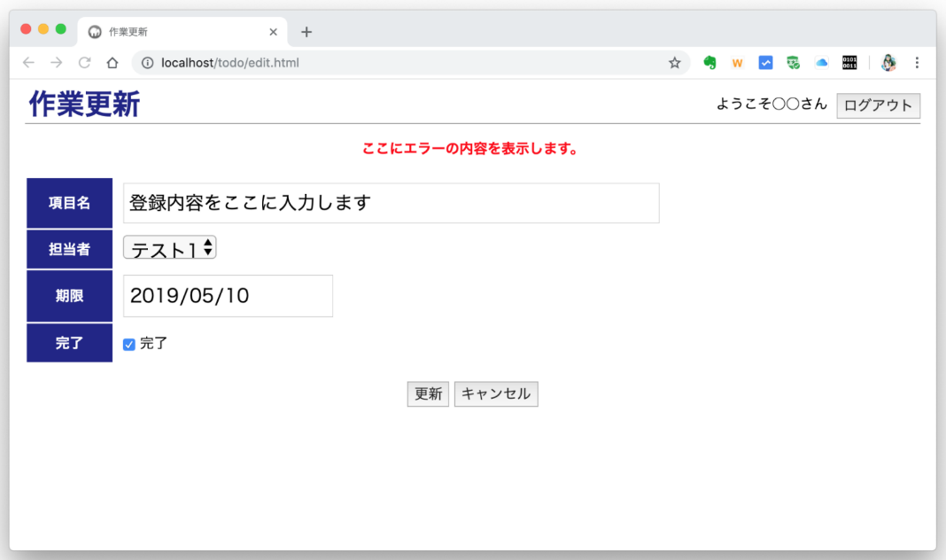

 | 画面表示
 | 分類 |  | 項目 |  | 種類 |  |  |  | 機能
 |  |  |  |  | 入力 | 表示 | 非表示 | ボタン

 | 入力フォーム |  | エラーメッセージ |  |  | ◯ |  |  | 入力チェックのエラーメッセージを全て表示
 |  |  | (各入力項目) |  |  |  |  |  | 作業一覧 or 検索結果画面で選択された作業のデータを初期表示・初期選択
 |  |  |  |  |  |  |  |  | 完了日時が登録されている場合は完了にチェックを付ける
 |  |  | 項目名 |  | ◯ |  |  |  | テキスト入力
 |  |  | 担当者 |  | ◯ |  |  |  | ドロップダウン
 |  |  |  |  |  |  |  |  | 削除済みではないユーザーの姓名を表示(id順)
 |  |  | 期限 |  | ◯ |  |  |  | 日付入力
 |  |  | 完了 |  | ◯ |  |  |  | チェックボックス
 |  |  | 更新ボタン |  |  |  |  | ◯ | 入力された作業データを更新し、B-1 作業一覧へ遷移
 |  |  |  |  |  |  |  |  | 完了にチェックがある場合は、現在時刻を完了日時とする
 |  |  | キャンセルボタン |  |  |  |  | ◯ | B-1 作業一覧へ遷移

 | 入力チェック
 | タイミング |  |  | 項目 |  |  |  | チェック内容
 | 更新ボタン押下時 |  |  | 項目名 |  |  |  | 入力されている、及び100文字以内である
 |  |  |  | 担当者 |  |  |  | データベースに登録されているユーザーである
 |  |  |  | 期限 |  |  |  | 正しい日付である

画面設計書_E-1
画面設計書 |  | 画面イメージ |  |  |  |  |  |  | E-1
 |  |  |  |  |  |  |  |  | 削除確認

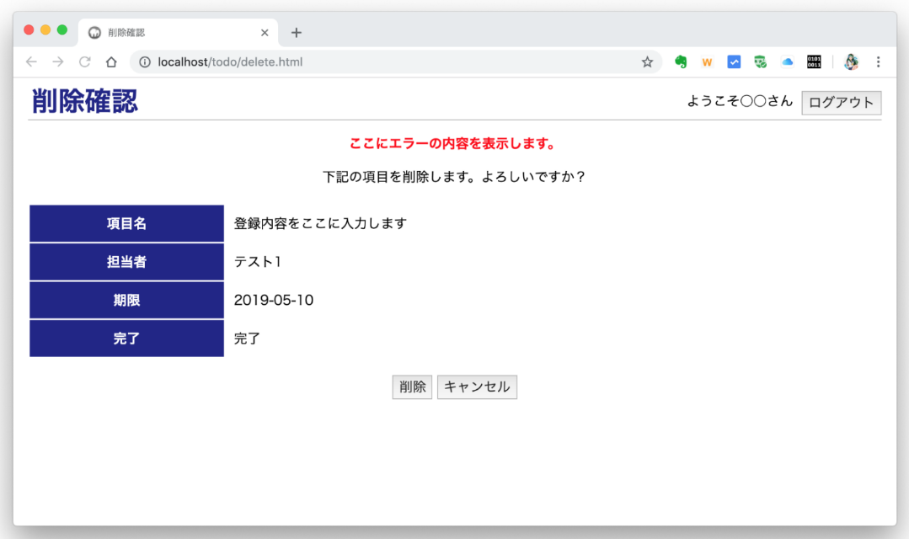

 | 画面表示
 | 分類 |  | 項目 | 種類 |  |  |  | 機能
 |  |  |  | 入力 | 表示 | 非表示 | ボタン

 | 入力フォーム |  | 確認メッセージ |  | ◯ |  |  | 削除確認のメッセージを表示
 |  |  | (各入力項目) |  |  |  |  | 作業一覧 or 検索結果画面で選択された作業のデータを初期表示
 |  |  | 項目名 |  | ◯
 |  |  | 担当者 |  | ◯ |  |  | 担当者ユーザーの姓名を表示
 |  |  | 期限 |  | ◯ |  |  | 期限日を yyyy/MM/dd 形式で表示
 |  |  | 完了 |  | ◯ |  |  | 完了日時の登録/未登録に応じて、"完了"/"未完了"を表示
 |  |  | 削除ボタン |  |  |  | ◯ | 該当作業データを削除済みにする、B-1 作業一覧へ遷移
 |  |  |  |  |  |  |  | レコードは物理削除せず、削除済みに更新する
 |  |  | キャンセルボタン |  |  |  | ◯ | B-1 作業一覧へ遷移

画面設計書_Z-2
画面設計書 |  | 画面イメージ |  |  |  |  |  |  | Z-2
 |  |  |  |  |  |  |  |  | エラー

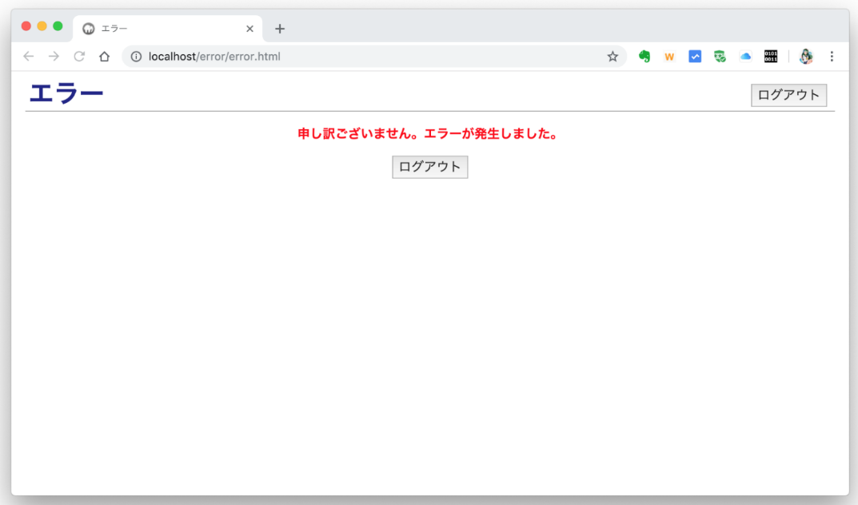

 | 画面表示
 | 分類 |  | 項目 | 種類 |  |  |  | 機能
 |  |  |  | 入力 | 表示 | 非表示 | ボタン

 | メインコンテンツ |  | エラーメッセージ |  | ◯ |  |  | エラーメッセージを表示
 |  |  | ログアウトボタン |  |  |  | ◯ | ヘッダーメニューのログアウトボタンと同様

